יתרת חופשה
 |  | פרטים מתלוש השכר
 | יש למלא את השדרות הירוקים ע"פ הרשום בתלוש השכר האחרון שלך (ר"מ דוגמא)
 | זכאויות כח אדם
תאור | מכסה | י. קודמת | זיכוי | ניצול | יתרה | נ. מצטבר
חופשה

 |  | מחשבון 1: יתרת ימי חופשה לניצול עד לסוף השנה
 |  | חובה למלא מספר חודש (לדוגמא: אוקטובר-לרשום 10) אחרת הנתון שגוי

 |  |  |  | חודש תלוש השכר |  | חובה למלא מספר חודש
 |  |  |  | סה"כ יתרת חופשה נותרה לניצול עד סוף השנה | 0.00 | לא למלא!

 |  | מחשבון 2: יתרת ימי חופשה להעברה בסוף שנה
 |  | לפרטים הבאים חובה למלא את תא G21 אחרת התוצאה שגויה!!

 |  |  |  | מספר ימי החופשה שהועברו משנה קודמת |  | הנתון נמצא בתלוש ינואר ב"יתרה קודמת" או במכתב "יתרות חופשה ומחלה" שיוצא כל שנה
 |  |  |  | מספר הימים שאפשר להעביר בסוף השנה לשנה החדשה | 0.00 | לא למלא! | כל שנה אפשר להעביר 8 ימים נוספים עד למקסימום של 55 ימים
 |  |  |  | ימי חופשה שיש לנצל עד סוף השנה אחרת ימחקו: | 0.00 | לא למלא!
 |  |  |  | מס' הימים שיועברו בפועל בסוף השנה לשנה החדשה במידה ולא יהיה ניצול | 0.00 | לא למלא!

הערה חשובה: המחשבון לא רלוונטי שעובד שמכסתו השנתית משתנה במהלך השנה (עובדים בשנתם השניה לעבודה) או עובדים שהיו בחופשה ללא תשלום (כמו חל"ת אחרי לידה) במידה ולא ממלאים את כל השדות הירוקים התוצאה עלולה להיות שגויה!! בכל מקרה - יובהר כי במידה ותימצא סתירה בין הנתונים המופיעים במחשבון לבין הנתונים הקיימים באגף משא"ב ושכר, הנתונים הקיימים באגף הם אלו הנכונים והמדויקים.

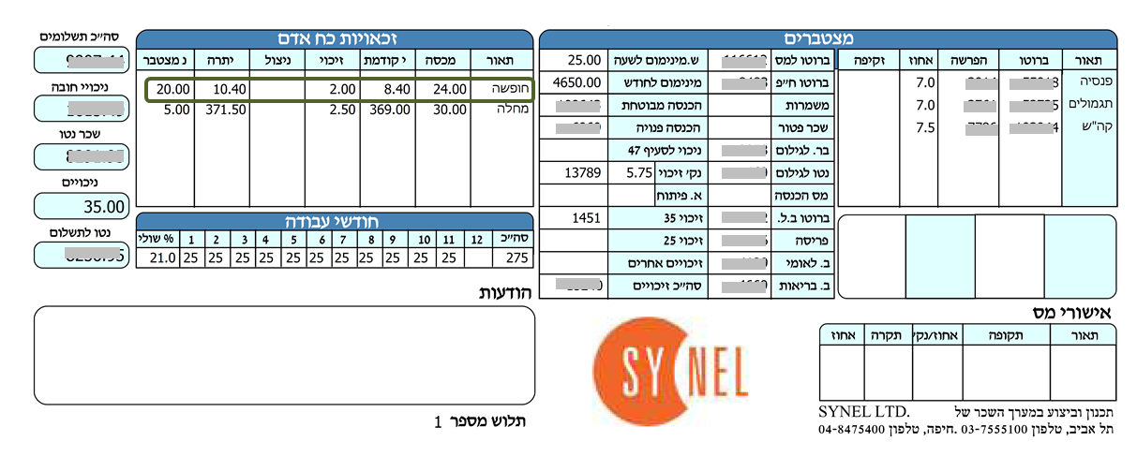
תלוש לדוגמא:

